外部設計書（ログインページ）
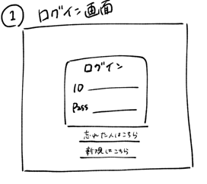
外部設計書 |  |  |  |  |  | 画面名 |  | ログインページ |  |  |  | 作成者 |  |  | 更新者
 |  |  |  |  |  | システム名 |  |  |  |  |  | 作成日 |  |  | 更新日
 |  |  |  |  |  | 備考

 | 画面設計

ログイン


３

ID
pass
４

５
白黒＆青
背景は無地
下から半分をグラデーション（仮）

ログイン
１
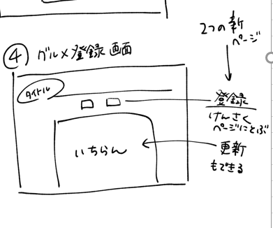

新規登録はこちら
２

←境界線は柄
フッター（KSHMY表記）

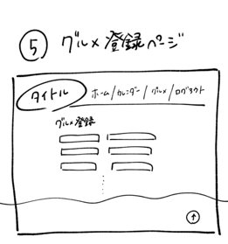

 | 機能設計

 |  |  | 「１ ログイン」クリック
 |  |  |  | ID又はpassが空欄の場合は赤文字で警告表示
 |  |  |  | ID又はpassが違う場合は赤文字で警告表示
 |  |  |  | IDとpassがともに一致した場合メインページに遷移
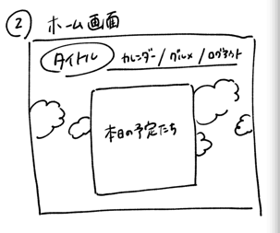
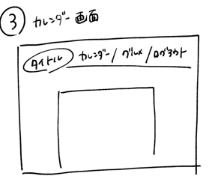
 |  |  | 「２ 新規登録はこちら」をクリック
 |  |  |  | 新規登録ページに遷移

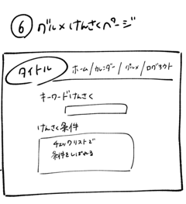
 | 項目定義書

 | No |  | 物理名（属性） |  | 論理名(画面上) |  | 画面型 |  | データ型（DB格納時の型） | min | max | DBテーブル | DBカラム | 備考
 |  | 1 | login-btn |  | ログインボタン |  | submit
 |  | 2 |  |  | 新規登録 |  | Link |  | String
 |  | 3 | Apptitle |  | タイトル |  | Image
 |  | 4 | ID |  | ID |  | text |  | String
 |  | 5 | PW |  | パスワード |  | password |  | String

外部設計書 （ユーザ登録）
外部設計書 |  |  |  |  |  |  | 画面名 |  | ユーザ登録ページ |  |  |  |  |  | 作成者 |  |  | 更新者
 |  |  |  |  |  |  | システム名 |  |  |  |  |  |  |  | 作成日 |  |  | 更新日
 |  |  |  |  |  |  | 備考

３
 | 画面設計

ユーザ登録ページ

＜戻る
１

５
項目はすべて入力してください
４

２１
氏名
所属地
所属地
好きなジャンル 第1位 ラジオボタン
プルダウン
＋

６

８
７
ID
パスワード

９
１０
１１
第3位 ラジオボタン
第2位 ラジオボタン

１２
登録

フッター（KSHMY表記）

 | 機能設計

 |  |  | 「１ 戻る」クリック
 |  |  |  | ログインページに遷移

 |  |  | 「５ ＋ボタン」クリック
 |  |  |  | 所属地のテキストボックスが出現する（オン/オフ）

 |  |  | 「１２ 登録」クリック
 |  |  |  | ダイアログボックスで内容の確認を促す（yes/no）
 |  |  |  | yesを押された場合メインページに遷移

 | 項目定義書

 | No |  | 物理名 |  | 論理名 |  |  | 画面型 |  | データ型 | min |  | max |  | DBテーブル | DBカラム | 備考
 |  | 1 |  |  |  | 戻る |  | Link |  | String
 |  | 2 | NAME |  |  | 氏名 |  | text |  |  |  | 1 |  | 20 | USER | NAME | 空欄を許さない(NOT NULL)
 |  | 3 |  |  |  | タイトル |  | Image
 |  | 4 | WORKSPACE |  | 所属地（プルダウン） |  |  | select |  | String |  |  |  |  | USER | WORKSPACE | デフォルトは無（-----）, +ボタンを押すと選択不可能、-ボタンで再選択可能
 |  | 5 | add-btn |  | 追加ボタン |  |  | submit |  |  |  |  |  |  |  |  | クリックで＋/ー切り替え
 |  | 6 | WORKSPACE |  | 所属地（テキスト） |  |  | text |  | String |  | 1 |  | 20 | USER | WORKSPACE | 空欄を許さない(NOT NULL)・デフォルトは非表示だが＋ボタンで表示＆-ボタンで非表示
 |  | 7 | ID |  | ID |  |  | text |  | String |  | 8 |  | 20 | IDPW | ID | 空欄を許さない(NOT NULL)
 |  | 8 | PW |  | パスワード |  |  | password |  | String |  | 8 |  | 20 | IDPW | PW | 空欄を許さない(NOT NULL)
 |  | 9 | FIRST |  | ジャンル（第1位） |  |  | radio |  | String |  |  |  |  | USER | FIRST | 空欄を許さない(NOT NULL)
 |  | 10 | SECOUND |  | ジャンル（第2位） |  |  | radio |  | String |  |  |  |  | USER | SECOUND | 空欄を許さない(NOT NULL)
 |  | 11 | THIRD |  | ジャンル（第3位） |  |  | radio |  | String |  |  |  |  | USER | THIRD | 空欄を許さない(NOT NULL)
 |  | 12 | user-regist |  | 登録 |  |  | submit

メインページ
メッセージの△押すと、非表示にする
メッセージは習字風？
外部設計書 |  |  |  | 画面名 |  | メインページ |  |  |  | 作成者 |  |  | 更新者
 |  |  |  | システム名 |  |  |  |  |  | 作成日 |  |  | 更新日
 |  |  |  | 備考
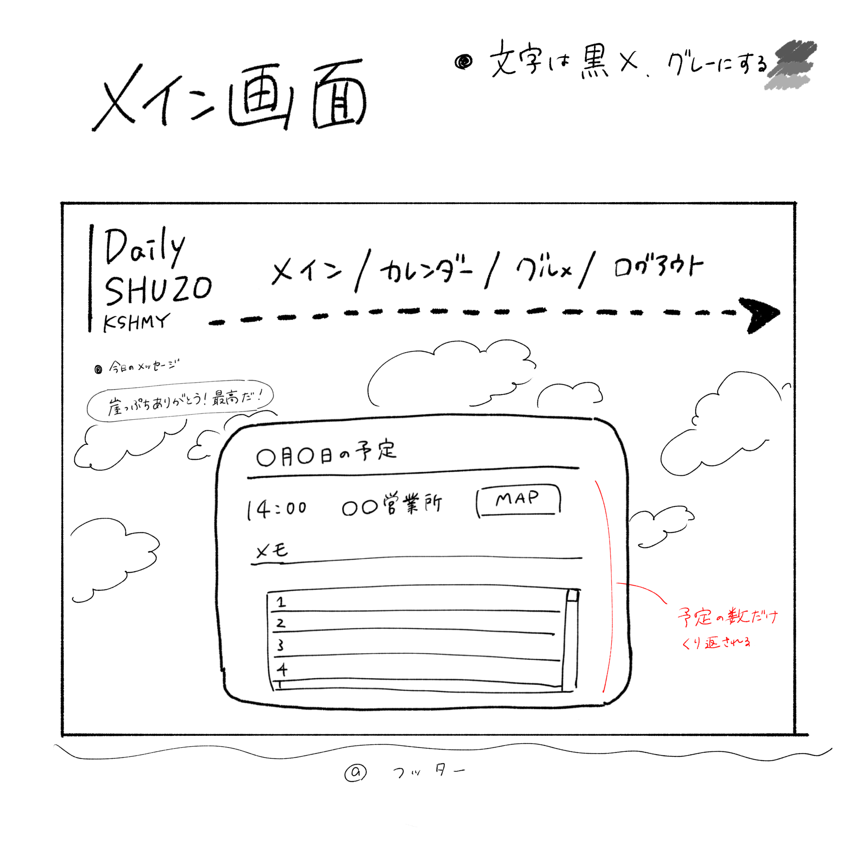

メイン カレンダー グルメ ログアウト
 | 画面設計
ユーザ情報

🔍
キーワード
グルメ
カレンダー
文字：真っ黒は無し
グレー予定（詳しく決める）
#4f4f4f
↑全部に指定 格言は真っ黒

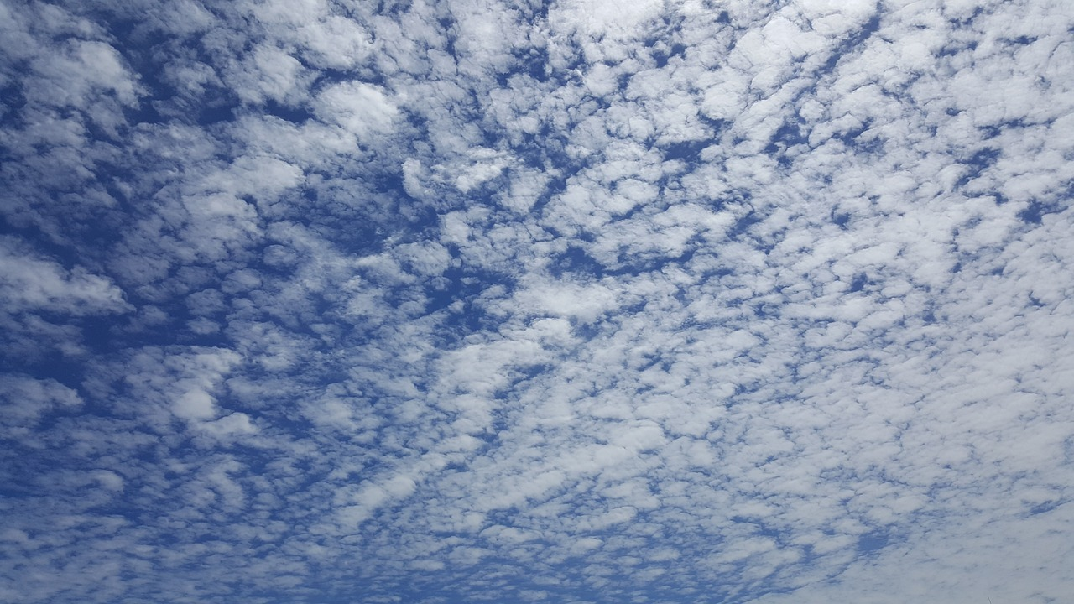
〇月〇日の予定
14:00 ○○（営業所）
MAP
メモ
15:00 ○○（営業所）
グルメリスト ▼
メモ
グルメリスト ▼
・今日の激励メッセージ

▼を押すとグルメリスト↓が出る
崖っぷちありがとう！最高だ！
今日の気温 ２３℃
今日の天気 ☀

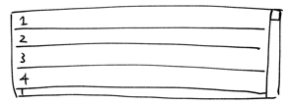

明日の気温 ２１℃
明日の天気 ☁

MAP

フッター（KSHMY表記）

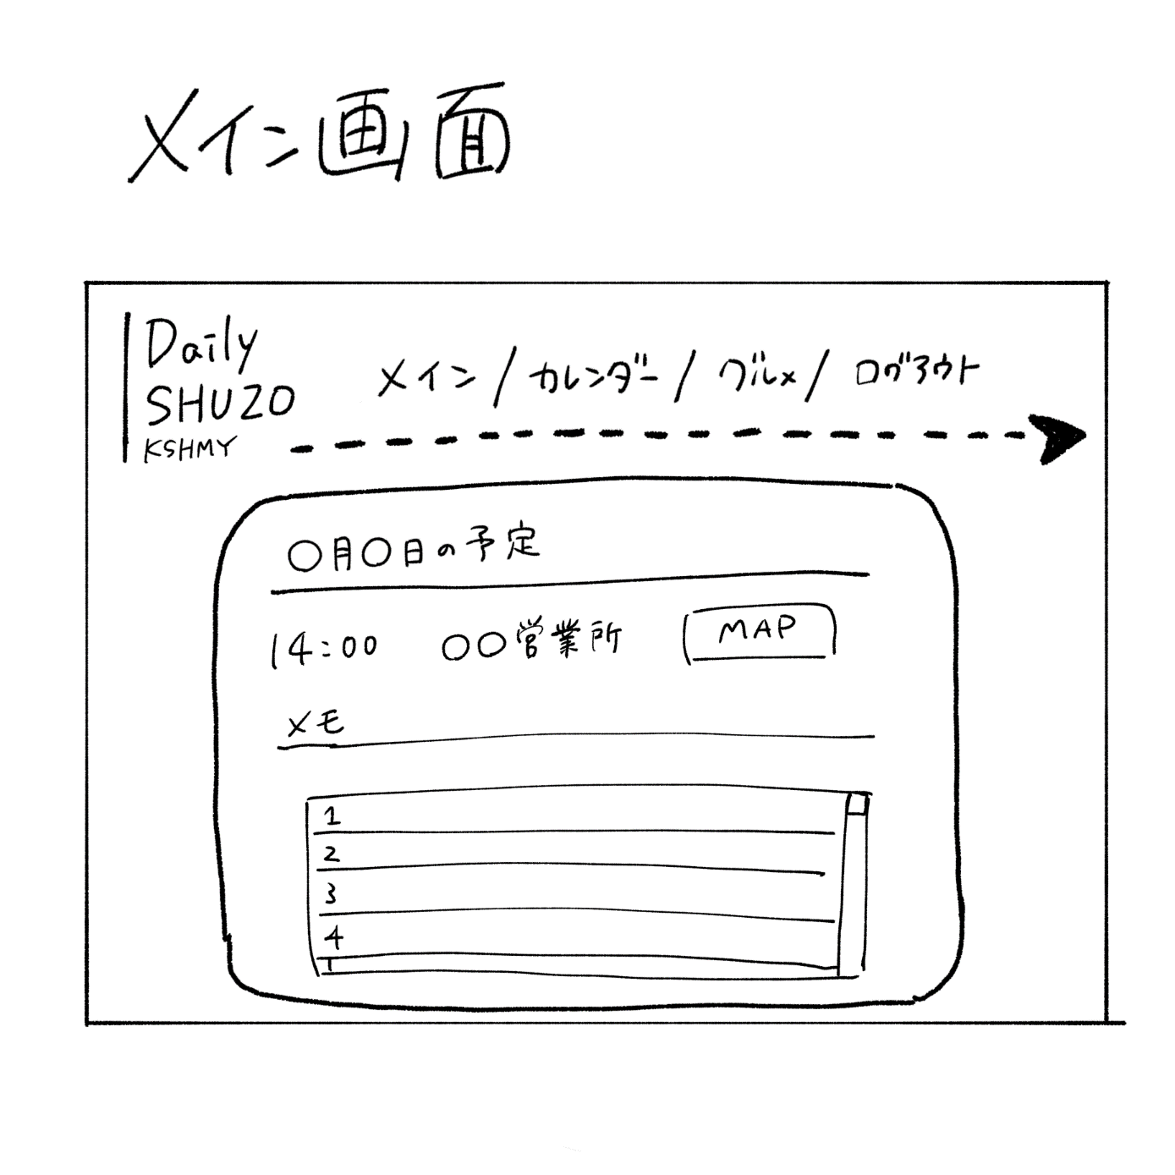
 | 機能設計

 | 項目定義書

 | No | 物理名 | 論理名 |  | 画面型 |  | データ型 | min | max | DBテーブル | DBカラム | 備考

カレンダーページ
外部設計書 |  |  |  | 画面名 |  | カレンダーページ |  |  |  | 作成者 |  |  | 更新者
 |  |  |  | システム名 |  |  |  |  |  | 作成日 |  |  | 更新日
 |  |  |  | 備考

 | 画面設計 |  |  |  |  |  |  |  |  |  |  |  |  | 検索したら該当箇所に黄色の背景色

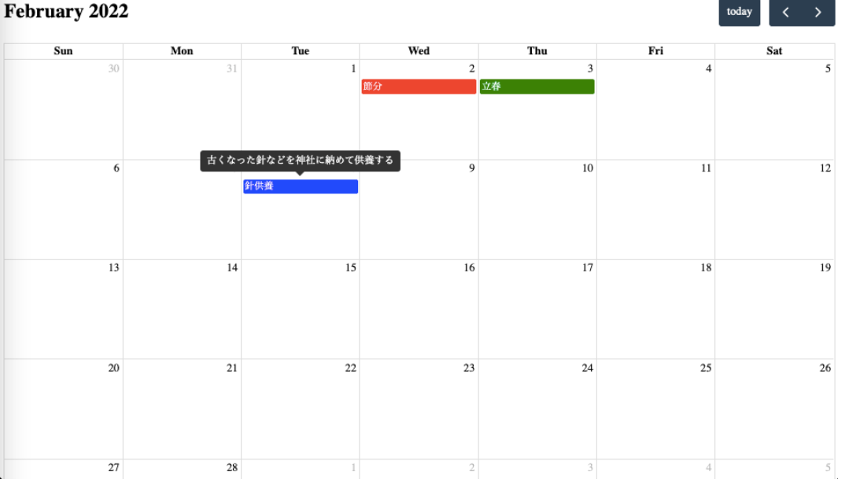
≪ JUNE
予定にカーソルを合わせると
メモで登録した情報を見ることができる
メモ欄を大きくし、開始時間、終了時間を見れるようにする
予定登録
≫

日付（予定以外の空白）クリック → イベント登録画面が開く
イベントクリック → 予定の変更 登録時同様、新しいタブを開いて、編集を行うことが可能
↑
画面は小さい方がいい（カレンダーページが全部隠れない程度）

時間 ＋ 目的地（営業署名）

 | 機能設計

 | 項目定義書

 | No | 物理名 | 論理名 |  | 画面型 |  | データ型 | min | max | DBテーブル | DBカラム | 備考

カレンダー検索（仮）
外部設計書 |  |  |  | 画面名 |  | カレンダー検索ページ |  |  |  | 作成者 |  |  | 更新者
 |  |  |  | システム名 |  |  |  |  |  | 作成日 |  |  | 更新日
 |  |  |  | 備考

 | 画面設計

検索結果

・2023/06/07 13：10 ～ 2023/06/07 15:00 〇〇営業所 メモ
・2023/06/07 16：10 ～ 2023/06/07 終日 A営業所 メモ
・2023/06/08 日付 ～ 10:00 A営業所
・ 時間 。
メモ 日付
開始時間
終了時間
営業所

・同じ日のほかの予定は時刻だけ表示できるようにしたい
・終了日付が開始日付と同じ場合、終了日付は省略したい

 | 機能設計

 | 項目定義書

 | No | 物理名 | 論理名 |  | 画面型 |  | データ型 | min | max | DBテーブル | DBカラム | 備考

